VCNV
Từ khóa CNV | TỦY XƯƠNG | Đáp án phụ | Tủy tạo máu
Gợi ý từ khóa | Nơi các tế bào tiền thân của nhiều dòng máu được sinh ra, tăng sinh và biệt hóa. | Gợi ý ô trung tâm | Gắn với cơ quan tạo máu trung ương và là nơi quan trọng nhất của tạo máu ở người trưởng thành.
Ảnh nền CNV | 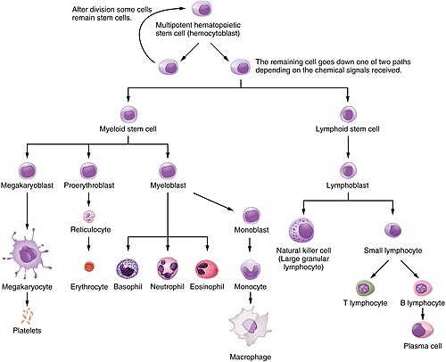 | Ghi chú cắt ảnh | Ảnh thật: sơ đồ hệ tạo máu trong tủy xương. Khi nạp web, cắt thành 4 mảnh bằng nhau theo thứ tự mở HN1 → HN4.

Hàng ngang | Nội dung gợi ý | Đáp án | Độ khó | Điểm
Hàng ngang 1 | Tế bào khởi đầu có khả năng tự tái sinh và tạo ra nhiều dòng tế bào máu được gọi là gì? | Tế bào gốc tạo máu vạn năng | 7.6 | 10
Hàng ngang 2 | Khoang trong xương xốp chứa mô tạo máu được gọi là gì? | Hốc tủy | 7.4 | 10
Hàng ngang 3 | Một yếu tố điều hòa quan trọng thúc đẩy sinh tiểu cầu và được gan, thận sản xuất là gì? | Thrombopoietin | 8 | 10
Hàng ngang 4 | Sau khi biệt hóa hoàn toàn, tế bào máu mới sẵn sàng thực hiện chức năng và ra máu ngoại vi. Quá trình này gọi chung là gì? | Trưởng thành | 7.8 | 10

Tăng tốc
Câu | Dạng | Câu hỏi | Đáp án chuẩn | Đáp án phụ | Chuyên khoa/chủ đề | Giải thích | Độ khó | Điểm nhanh nhất | Ảnh / URL
1 | Nhìn ảnh/suy luận | Quan sát sơ đồ tạo máu: một tế bào gốc tạo máu đã đi theo nhánh hạt–mono. Nếu mục tiêu cuối cùng là tạo bạch cầu mono ngoại vi, đầu dòng nào là mắt xích gần trực tiếp nhất trước mono bào? | Tiền mono | monoblast | Quá trình sinh sản và biệt hoá tế bào máu | Tài liệu mô tả chuỗi định hướng hạt–mono → tế bào tiền thân dòng mono → nguyên bào mono → tiền mono → bạch cầu mono. | 9 | 40/30/20/10
2 | Hình ảnh lựa chọn | Hình ảnh dưới đây là một tế bào rất lớn trong tủy xương, có nhân nhiều thùy. Chọn trình tự đúng nhất để giải thích nguồn gốc của tiểu cầu ngoại vi. | Megakaryocyte → tiểu cầu | Mẫu tiểu cầu được tạo từ megakaryocyte | Sinh lý tế bào máu | Tài liệu nêu tiểu cầu là mảnh bào tương của megakaryocyte; quá trình sinh tiểu cầu gắn với TPO. | 8 | 40/30/20/10 | 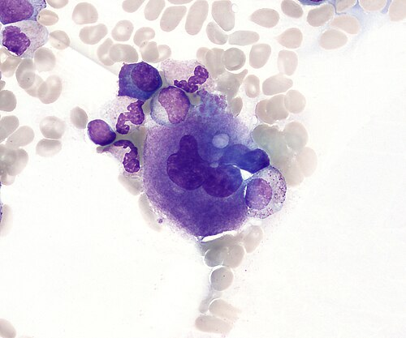
3 | Chuỗi ảnh | Chuỗi ảnh đi từ gợi ý về di truyền và cấu trúc hemoglobin đến hình thái tế bào máu. Ở thời điểm cuối chuỗi, hãy chốt một từ khóa duy nhất. | Hemoglobin S (HbS) | HbS; huyết sắc tố S | Rối loạn hình thành và tổng hợp huyết sắc tố | Tài liệu mô tả HbS là hemoglobin bất thường do thay glutamic acid bằng valin; các hình ảnh chuỗi được chọn để dẫn từ di truyền → hemoglobin → hình thái hồng cầu. | 8.5 | 40/30/20/10 | 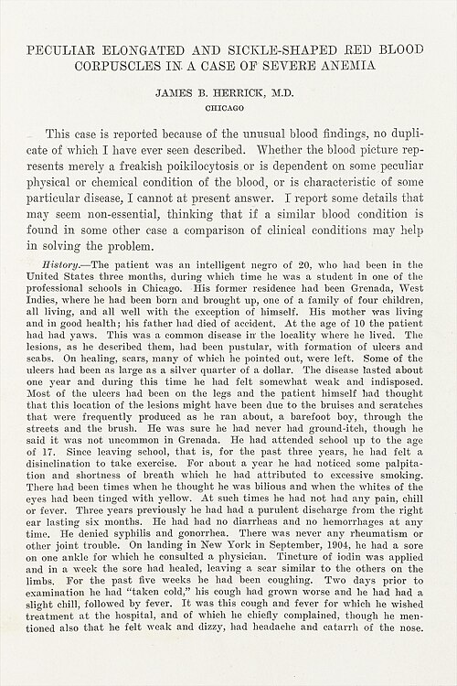 1. 2. 3. 4. 5. 6. 7. 8. 9. 10. | 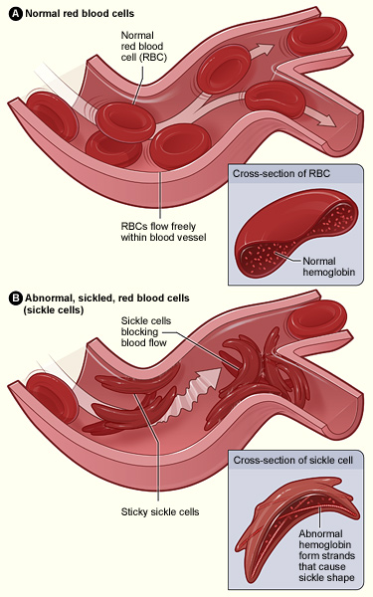 | 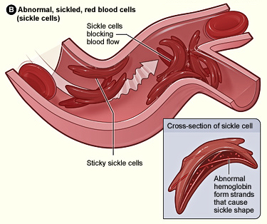 | 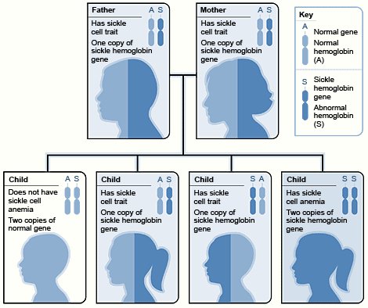 | 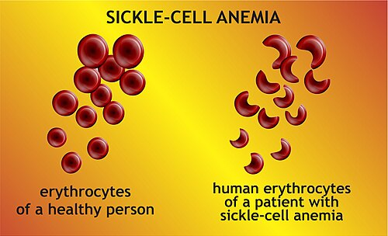 | 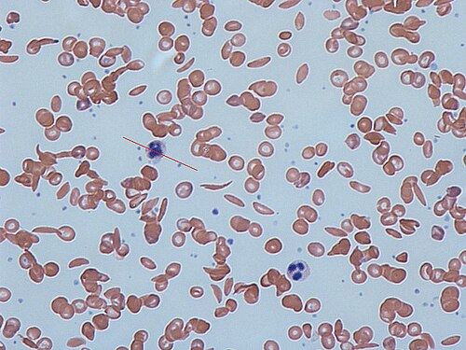 | 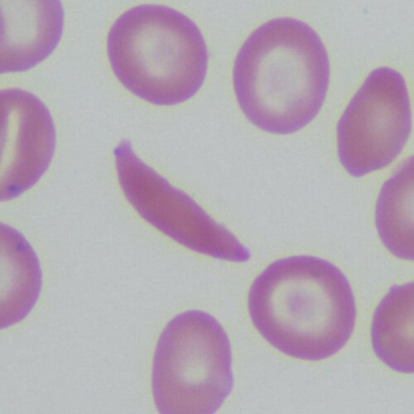 | 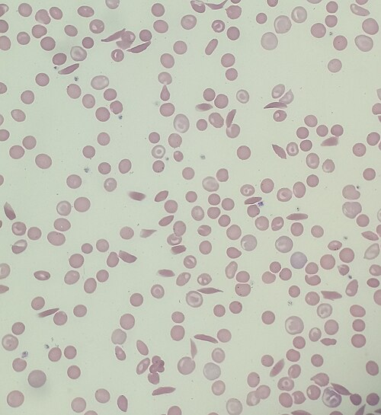 | 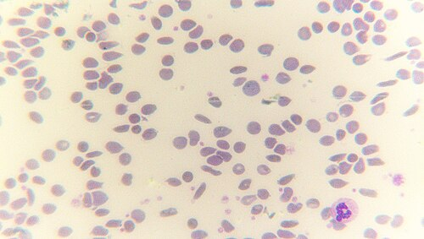 | 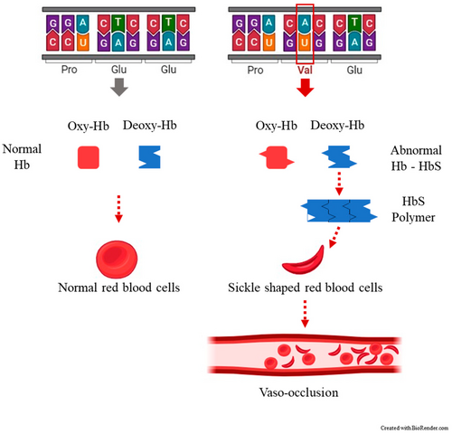
4 | Chuỗi ảnh | Chuỗi ảnh lần lượt gợi ý về vị trí gen globin, kiểu di truyền, hình thái hồng cầu và phương pháp phân tích hemoglobin. Hãy chốt chẩn đoán/từ khóa cuối cùng phù hợp nhất. | Beta-thalassemia | β-thalassemia; thalassemia beta | Rối loạn hình thành và tổng hợp huyết sắc tố | Tài liệu tập trung vào β-thalassemia, giảm tổng hợp chuỗi β, gen trên NST 11 và phân tích thành phần hemoglobin bằng điện di/HPLC. | 8.5 | 40/30/20/10 | 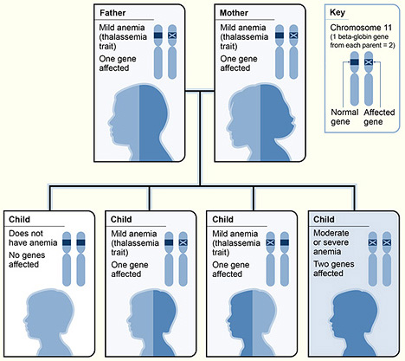 1. 2. 3. 4. 5. 6. 7. 8. 9. 10. | 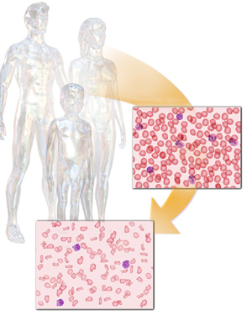 | 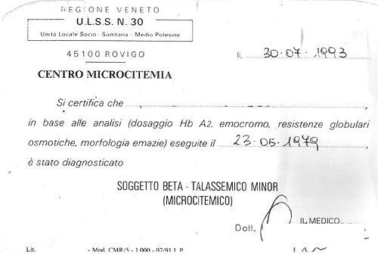 | 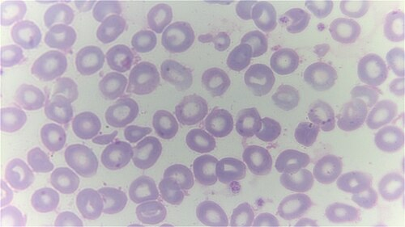 | 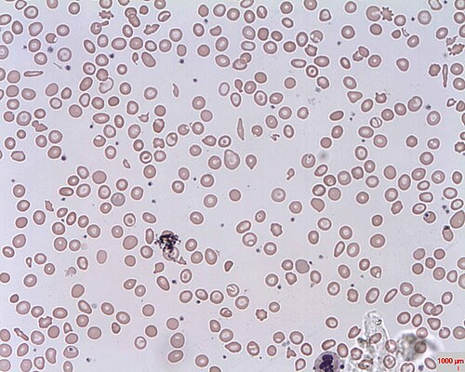 | 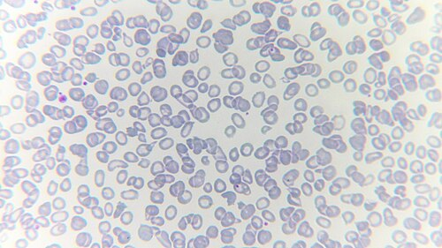 | 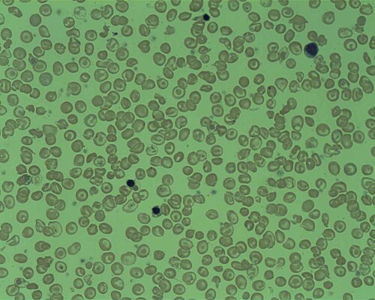 | 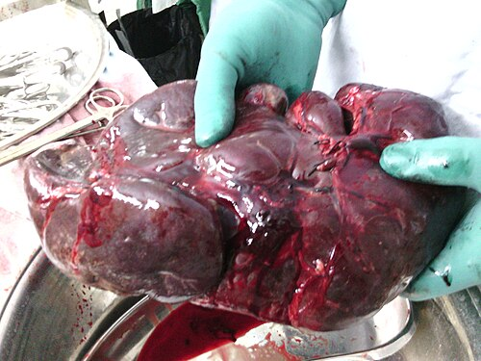 | 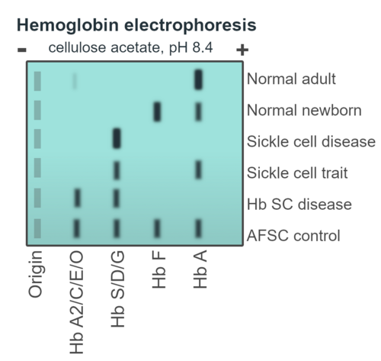 | 